Enemies
ID | Asset | Name | Health | Armor | Damge | Level | EXP | Area | Type
1 |  | Normal Orc | 100 | 5 | 15 | 1 to 2 | 20 | Grassland | Normal
2 |  | Ghost Tree | 120 | 5 | 10 | 1 to 2 | 20 | Grassland | Normal
3 |  | Predator Plant | 80 | 10 | 20 | 1 to 2 | 20 | Grassland | Normal
4 |  | General Orc | 200 | 15 | 30 | 2 to 3 | 40 | Grassland | Elite
5 |  | Slime | 500 | 20 | 40 | 3 | 120 | Grassland | Boss
6 |  | Lizardman | 210 | 15 | 30 | 4 to 5 | 30 | Rocky Area | Normal
7 |  | Mushroom Bug | 180 | 10 | 35 | 4 to 5 | 30 | Rocky Area | Normal
8 |  | Stone Golem | 250 | 20 | 25 | 4 to 5 | 30 | Rocky Area | Normal
9 |  | Lizard Lord | 500 | 25 | 45 | 5 to 6 | 60 | Rocky Area | Elite
10 | 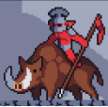 | Goblin King | 1000 | 30 | 70 | 6 | 180 | Rocky Area | Boss
11 |  | Imp | 400 | 40 | 45 | 7 to 8 | 40 | Cave | Normal
12 |  | Lava Golem | 500 | 50 | 50 | 7 to 8 | 40 | Cave | Normal
13 |  | Lesser Demon | 450 | 40 | 60 | 7 to 8 | 40 | Cave | Normal
14 |  | Demon Lord | 900 | 35 | 75 | 8 to 9 | 85 | Cave | Elite
15 |  | Dragon | 2000 | 50 | 100 | 9 | 260 | Cave | Boss
16 |  | Ghost | 700 | 70 | 55 | 10 to 11 | 50 | Winterland | Normal
17 |  | Normal Gnoll | 800 | 50 | 75 | 10 to 11 | 50 | Winterland | Normal
18 |  | Troll | 1000 | 40 | 60 | 10 to 11 | 50 | Winterland | Normal
19 |  | White Gnoll | 1600 | 70 | 100 | 11 to 12 | 110 | Winterland | Elite
20 |  | Arcane Bear | 3500 | 90 | 150 | 12 | 360 | Winterland | Boss
21 |  | Dead Rat | 1200 | 60 | 70 | 13 to 14 | 60 | Undead Land | Normal
22 |  | Skeleton | 1000 | 100 | 90 | 13 to 14 | 60 | Undead Land | Normal
23 |  | Lich | 1300 | 80 | 100 | 13 to 14 | 60 | Undead Land | Normal
24 |  | Lich King | 2500 | 120 | 140 | 14 to 15 | 140 | Undead Land | Elite
25 | 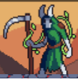 | Death | 5000 | 150 | 220 | 15 | 450 | Undead Land | Boss
26 |  | Flying Eye | 2000 | 90 | 120 | 16 to 17 | 70 | Dungeon | Normal
27 |  | Lesser Vampire | 1500 | 80 | 140 | 16 to 17 | 70 | Dungeon | Normal
28 |  | Zombie | 1800 | 100 | 100 | 16 to 17 | 70 | Dungeon | Normal
29 |  | Viscount Vampire | 3500 | 170 | 190 | 17 to 18 | 185 | Dungeon | Elite
30 |  | Ancient Relic | 7000 | 220 | 300 | 19 | 1000 | Dungeon | Boss

Lưu ý
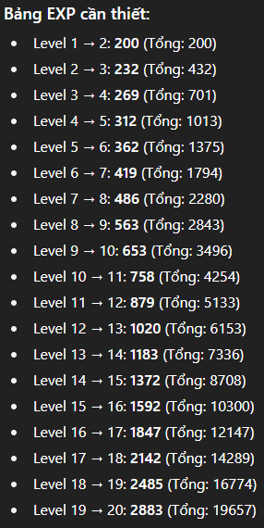
* Stat trong sheet enemies là base stat, quái có nhiều cấp thì cứ mỗi cấp cứ +15% tất cả chỉ số cho nhanh
* Level của quái khi spawn sẽ = level của player và không vượt quá lvl min và lvl max của quái đó
* Boss sẽ có nhiều hơn 1 attack pattern
* Chỉ số thử nghiệm và có thể sẽ thay đổi để balance
 | kinh nghiệm cần cho mỗi level

